4.20 Graphique 1
RERS 4.20 Les élèves de SEGPA

[1] Évolution des effectifs de Segpa et de la part qu'ils représentent

 | 1997 | 1998 | 1999 | 2000 | 2001 | 2002 | 2003 | 2004 | 2005 | 2006 | 2007 | 2008 | 2009 | 2010 | 2011 | 2012 | 2013 | 2014 | 2015 | 2016 | 2017 | 2018 | 2019 | 2020 | 2021
Total Segpa | 108,114 | 109,529 | 110,658 | 110,236 | 109,652 | 108,601 | 108,133 | 107,663 | 106,390 | 103,785 | 101,382 | 99,189 | 96,873 | 95,554 | 95,755 | 95,623 | 94,383 | 91,691 | 88,786 | 86,312 | 84,432 | 84,860 | 86,402 | 87,094 | 86,957
Part des effectifs Segpa sur les formations en collège | 3.2% | 3.2% | 3.3% | 3.2% | 3.2% | 3.2% | 3.2% | 3.3% | 3.3% | 3.2% | 3.2% | 3.1% | 3.0% | 3.0% | 2.9% | 2.9% | 2.8% | 2.8% | 2.7% | 2.6% | 2.5% | 2.5% | 2.5% | 2.6% | 2.6%

 | Total Segpa | Part des effectifs Segpa sur les formations en collège
1997 | 108114 | 0.031562813836
1998 | 109529 | 0.032134227416
1999 | 110658 | 0.032504692498
2000 | 110236 | 0.032422133615
2001 | 109652 | 0.032363642052
2002 | 108601 | 0.032164398248
2003 | 108133 | 0.032276830994
2004 | 107663 | 0.032643897026
2005 | 106390 | 0.032824444909
2006 | 103785 | 0.032436177753
2007 | 101382 | 0.03187785407
2008 | 99189 | 0.031173687496
2009 | 96873 | 0.030287947009
2010 | 95554 | 0.029734929876
2011 | 95755 | 0.029265369094
2012 | 95623 | 0.028947797817
2013 | 94383 | 0.028403530376
2014 | 91691 | 0.027565355395
2015 | 88786 | 0.026832263148
2016 | 86312 | 0.026120719657
2017 | 84432 | 0.02534477138
2018 | 84860 | 0.025244599824
2019 | 86402 | 0.025423195186
2020 | 87094 | 0.025508155411
2021 | 86957 | 0.025519115933

► Champ : France métropolitaine + DROM (Mayotte à partir de 2011), Public + Privé sous contrat. |  |  |  |  |  |  |  |  |  |  |  | RERS 2022, DEPP
Lecture : en 2021, 86 957 élèves sont inscrits en 6ème, 5ème, 4ème ou 3ème Segpa. Ils représentent 2,6 % de l'ensemble des élèves en formation en collège.
Population concernée : Établissements sous tutelle du MENJ, y compris EREA
Source : DEPP / Système d'information Scolarité.

4.20 Carte 4
RERS 4.20 Les élèves de SEGPA

[4] Part des élèves de collège inscrits en Segpa, rentrée 2021, en %
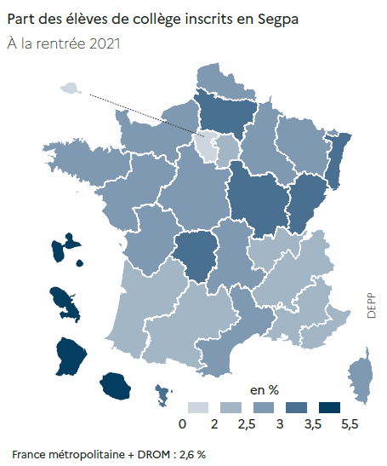
 |  | Effectifs | Part (%)
01 | PARIS | 772 | 0.9 %
02 | AIX-MARSEILLE | 3497 | 2.3 %
03 | BESANCON | 1767 | 3.0 %
04 | BORDEAUX | 3851 | 2.3 %
06 | CLERMONT-FERRAND | 1673 | 2.7 %
07 | DIJON | 2565 | 3.5 %
08 | GRENOBLE | 4187 | 2.4 %
09 | LILLE | 6391 | 2.9 %
10 | LYON | 3522 | 2.0 %
11 | MONTPELLIER | 3961 | 2.8 %
12 | NANCY-METZ | 2811 | 2.6 %
13 | POITIERS | 2448 | 2.9 %
14 | RENNES | 4366 | 2.6 %
15 | STRASBOURG | 2992 | 3.3 %
16 | TOULOUSE | 3316 | 2.3 %
17 | NANTES | 5243 | 2.6 %
18 | ORLEANS-TOURS | 3746 | 2.9 %
19 | REIMS | 1826 | 2.9 %
20 | AMIENS | 3188 | 3.2 %
22 | LIMOGES | 986 | 3.2 %
23 | NICE | 2085 | 2.0 %
24 | CRETEIL | 5179 | 2.1 %
25 | VERSAILLES | 5047 | 1.6 %
27 | CORSE | 372 | 2.8 %
28 | LA REUNION | 2477 | 4.1 %
31 | MARTINIQUE | 998 | 5.4 %
32 | GUADELOUPE | 875 | 3.6 %
33 | GUYANE | 1208 | 4.9 %
43 | MAYOTTE | 946 | 3.2 %
70 | NORMANDIE | 4662 | 2.8 %
 |  |  | DEPP | RERS 2022, DEPP
► Champ : France métropolitaine + DROM, Public + Privé sous contrat.
Population concernée : établissements publics et privés sous contrat dépendant du ministère chargé de l'Éducation nationale (EREA compris).
Source : DEPP / Système d'information Scolarité.

